Візуальні докази
Поточні текстури та архівні кадри
Текстури взято з поточних Assets. Наведені кадри офісу є архівними та не підтверджують вигляд r3.

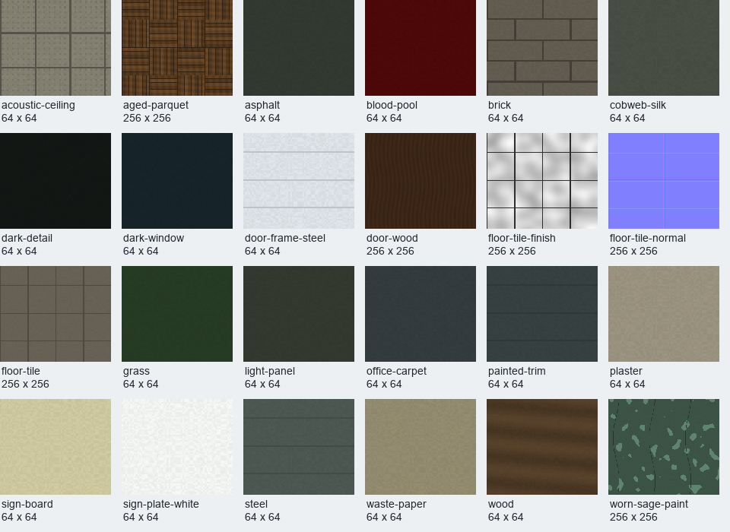

Архів: Art/OfficeRevision/Previews. Попередня версія офісу, не новий GPU-запуск.

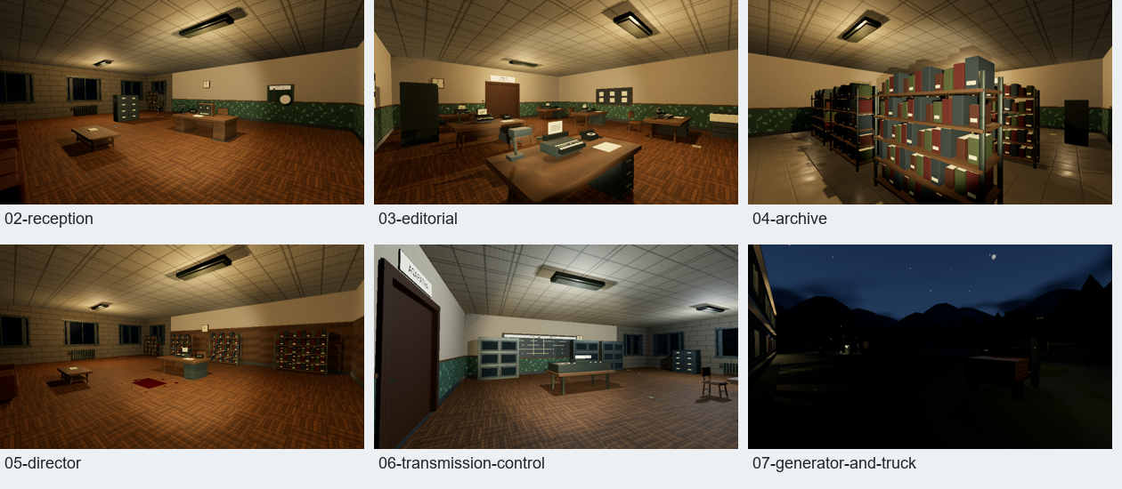

Поточні текстури: Assets/Office/Textures. Масштабовані для порівняння, підписи вказують вихідні розміри.

